説明資料の見方
■報告事項説明資料（医療）の見方について

○報告事項説明資料の資料構成は以下の通りとなっています。
「報告事項説明資料（医療）」のイメージは下図上部の通りで、そのイメージ内にある見出しが示す内容を右表に記載しています。
下図左側には、G-MISの画面上で表示される項目と、報告事項説明資料の関連を示すイメージを提示していますので、あわせて
参考にしてください。

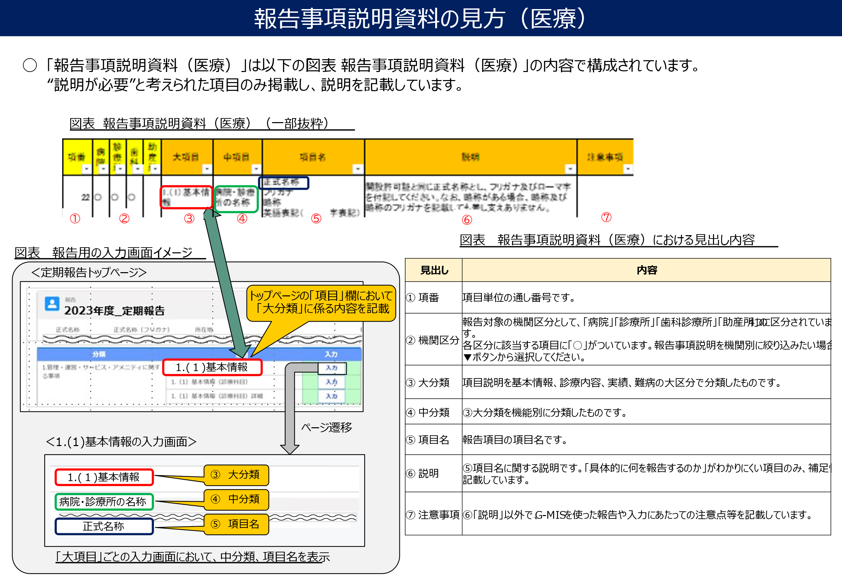

医療説明資料
 |  | 令和７年度報告事項説明資料（医療）_v1.1版 |  |  |  |  |  |  |  |  |  | ← | 令和６年度報告事項説明資料（医療）_v1.0版

変更区分 | - | 項番 | 病院 | 診療所 | 歯科 | 助産所 | 大項目 | 中項目 | 項目名 | 説明 | 注意事項 | - | 項番 | 病院 | 診療所 | 歯科 | 助産所 | 大項目 | 中項目 | 項目名 | 説明 | 注意事項
 |  | 1 | 〇 | 〇 | 〇 | 〇 | 1.（1）基本情報 | 基本情報 | 保健所コード | G-MIS管理上の項目であり、入力不要な項目です。 | 紙の調査票の場合は、項目はありません。 |  | 1 | 〇 | 〇 | 〇 | 〇 | 1.（1）基本情報 | 基本情報 | 保健所コード | G-MIS管理上の項目であり、入力不要な項目です。 | 紙の調査票の場合は、項目はありません。
 |  | 2 | 〇 | 〇 | 〇 | 〇 | 1.（1）基本情報 | 基本情報 | 二次医療圏コード | G-MIS管理上の項目であり、入力不要な項目です。 | 紙の調査票の場合は、項目はありません。 |  | 2 | 〇 | 〇 | 〇 | 〇 | 1.（1）基本情報 | 基本情報 | 二次医療圏コード | G-MIS管理上の項目であり、入力不要な項目です。 | 紙の調査票の場合は、項目はありません。
 |  | 3 | 〇 | 〇 |  |  | 1.（1）基本情報 | 基本情報 | 救急告示医療機関 | 当該医療機関が救急病院等を定める省令に基づき、都道府県知事が認定した医療機関に該当するかを設定します。 | 紙の調査票の場合は、項目はありません。 |  | 3 | 〇 | 〇 |  |  | 1.（1）基本情報 | 基本情報 | 救急告示医療機関 | 当該医療機関が救急病院等を定める省令に基づき、都道府県知事が認定した医療機関に該当するかを設定します。 | 紙の調査票の場合は、項目はありません。
 |  | 4 | 〇 | 〇 | 〇 | 〇 | 1.（1）基本情報 | 基本情報 | 開設日 | 対象となる医療機関を開設する（した）日付を記載してください。 | 紙の調査票の場合は、項目はありません。 |  | 4 | 〇 | 〇 | 〇 | 〇 | 1.（1）基本情報 | 基本情報 | 開設日 | 対象となる医療機関を開設する（した）日付を記載してください。 | 紙の調査票の場合は、項目はありません。
 |  | 5 | 〇 | 〇 | 〇 | 〇 | 1.（1）基本情報 | 基本情報 | 休止日 | 対象となる医療機関において休業期間を設定する場合の休業・休止を開始する（した）日付を記載してください。 | 紙の調査票の場合は、項目はありません。 |  | 5 | 〇 | 〇 | 〇 | 〇 | 1.（1）基本情報 | 基本情報 | 休止日 | 対象となる医療機関において休業期間を設定する場合の休業・休止を開始する（した）日付を記載してください。 | 紙の調査票の場合は、項目はありません。
 |  | 6 | 〇 | 〇 | 〇 | 〇 | 1.（1）基本情報 | 基本情報 | 廃止日 | 対象となる医療機関において営業廃止する（した）日付を記載してください。 | 紙の調査票の場合は、項目はありません。 |  | 6 | 〇 | 〇 | 〇 | 〇 | 1.（1）基本情報 | 基本情報 | 廃止日 | 対象となる医療機関において営業廃止する（した）日付を記載してください。 | 紙の調査票の場合は、項目はありません。
 |  | 7 | 〇 | 〇 | 〇 | 〇 | 1.（1）基本情報 | 基本情報 | 再開日 | 対象となる医療機関において休止後、営業を再開する（した）日付を記載してください。 | 紙の調査票の場合は、項目はありません。 |  | 7 | 〇 | 〇 | 〇 | 〇 | 1.（1）基本情報 | 基本情報 | 再開日 | 対象となる医療機関において休止後、営業を再開する（した）日付を記載してください。 | 紙の調査票の場合は、項目はありません。
 |  | 8 | 〇 | 〇 | 〇 | 〇 | 1.（1）基本情報 | 連絡担当者 | 記入日 | 本報告を行った日付を記載してください。 | - |  | 8 | 〇 | 〇 | 〇 | 〇 | 1.（1）基本情報 | 連絡担当者 | 記入日 | 本報告を行った日付を記載してください。 | -
 |  | 9 | 〇 | 〇 | 〇 | 〇 | 1.（1）基本情報 | 連絡担当者 | 連絡先電話番号 内線 連絡先ファクシミリ番号 電子メールアドレス | 医療機能情報報告に係る都道府県からの問合せ用の番号（メールアドレス）を記載してください。 患者、住民等からの相談のための連絡先とは異なります。 | - |  | 9 | 〇 | 〇 | 〇 | 〇 | 1.（1）基本情報 | 連絡担当者 | 連絡先電話番号 内線 連絡先ファクシミリ番号 電子メールアドレス | 医療機能情報報告に係る都道府県からの問合せ用の番号（メールアドレス）を記載してください。 患者、住民等からの相談のための連絡先とは異なります。 | -
修正 |  | 10 | 〇 | 〇 | 〇 | 〇 | 1.（1）基本情報 | 連絡担当者 | 外来区分 | 一般の方向けの外来を行う場合には「1：一般」を設定してください。 〈出張専門の助産所について〉 「出張専門の助産所」は、以下の各規定を踏まえると医療法第6条の3第1項における助産所とはみなされず、医療機能情報提供制度の報告機関ではないため報告不要です。 非公開の住所情報等が医療情報ネットで表示されてしまう懸念がありますので、出張専門の助産所をG-MISに登録・医療情報ネットで公表しないようご対応をお願いします。 ※既にG-MISに登録されている場合、本項目で「9：その他一般外来を行わない」を設定することで医療情報ネットで公表されなくなります。 （医療法第5条の規定） 「公衆又は特定多数人のため往診のみによつて診療に従事する医師若しくは歯科医師又は 出張のみによつてその業務に従事する助産師 については、第六条の四の二、第六条の五又は第六条の七 、第八条及び第九条 の規定の適用に関し、それぞれその住所をもつて診療所又は助産所とみなす」 （「医療法の疑義に関する件」における規定） https://www.mhlw.go.jp/web/t_doc?dataId=00ta0796&dataType=1&pageNo=1 「出張のみによってその業務に従事する助産婦については、第八条、第九条、及び第四十一条の規定の適用に関してのみその住所が助産所とみなされるのであり、その他の規定の適用に関しては、助産所とみなされない」 | 【注意】「9：その他一般外来を行わない」を設定した機関は、全国統一システムの住民・患者向け機能には表示されず、検索結果として表示されません。 |  | 10 | 〇 | 〇 | 〇 |  | 1.（1）基本情報 | 連絡担当者 | 外来区分 | 一般の方向けの外来を行う場合には「1：一般」を設定してください。 | 【注意】「9：その他一般外来を行わない」を設定した機関は、全国統一システムの住民・患者向け機能には表示されず、検索結果として表示されません。
 |  | 11 | 〇 | 〇 | 〇 |  | 1.（1）基本情報 | 病院・診療所の名称 | 正式名称 フリガナ 略称 英語表記（ローマ字表記） | 開設許可証や開設届と同じ正式名称としてください。 フリガナは、カタカナで記載してください。 ローマ字について、英語表記の名称がある場合は、英語表記を記載して差し支えありません。 （例） フリガナ コウセイロウドウショウホンショウビョウイン 名称 厚生労働省本省病院 ローマ字 Ｋｏｓｅｉｒｏｄｏｓｈｏｈｏｎｓｈｏ Ｂｙｏｕｉｎ | ローマ字表記はヘボン式で記載してください。具体的な表記の説明については本資料最下部にありますのでご確認ください。 |  | 11 | 〇 | 〇 | 〇 |  | 1.（1）基本情報 | 病院・診療所の名称 | 正式名称 フリガナ 略称 英語表記（ローマ字表記） | 開設許可証や開設届と同じ正式名称としてください。 フリガナは、カタカナで記載してください。 ローマ字について、英語表記の名称がある場合は、英語表記を記載して差し支えありません。 （例） フリガナ コウセイロウドウショウホンショウビョウイン 名称 厚生労働省本省病院 ローマ字 Ｋｏｓｅｉｒｏｄｏｓｈｏｈｏｎｓｈｏ Ｂｙｏｕｉｎ | ローマ字表記はヘボン式で記載してください。具体的な表記の説明については本資料最下部にありますのでご確認ください。
 |  | 12 |  |  |  | 〇 | 1.（1）基本情報 | 助産所の名称 | 正式名称 フリガナ 略称 英語表記（ローマ字表記） | 開設許可証や開設届と同じ正式名称としてください。 フリガナは、カタカナで記載してください。 ローマ字について、英語表記の名称がある場合は、英語表記を記載して差し支えありません。 （例） フリガナ コウセイロウドウショウホンショウジョサンジョ 名称 厚生労働省本省助産所 ローマ字 Ｋｏｓｅｉｒｏｄｏｓｈｏｈｏｎｓｈｏ Ｊｏｓａｎｊｏ | ローマ字表記はヘボン式で記載してください。具体的な表記の説明については本資料最下部にありますのでご確認ください。 |  | 12 |  |  |  | 〇 | 1.（1）基本情報 | 助産所の名称 | 正式名称 フリガナ 略称 英語表記（ローマ字表記） | 開設許可証や開設届と同じ正式名称としてください。 フリガナは、カタカナで記載してください。 ローマ字について、英語表記の名称がある場合は、英語表記を記載して差し支えありません。 （例） フリガナ コウセイロウドウショウホンショウジョサンジョ 名称 厚生労働省本省助産所 ローマ字 Ｋｏｓｅｉｒｏｄｏｓｈｏｈｏｎｓｈｏ Ｊｏｓａｎｊｏ | ローマ字表記はヘボン式で記載してください。具体的な表記の説明については本資料最下部にありますのでご確認ください。
 |  | 13 | 〇 | 〇 | 〇 |  | 1.（1）基本情報 | 病院・診療所の名称 | 携帯電話案内用略称 | 電話番号案内において、略称が登録されている場合に記載してください。 （例）○○府立病院 → 府立病院、県立○○病院 → 県病院 | - |  | 13 | 〇 | 〇 | 〇 |  | 1.（1）基本情報 | 病院・診療所の名称 | 携帯電話案内用略称 | 電話番号案内において、略称が登録されている場合に記載してください。 （例）○○府立病院 → 府立病院、県立○○病院 → 県病院 | -
 |  | 14 | 〇 | 〇 | 〇 |  | 1.（1）基本情報 | 病院・診療所の開設者 | 開設者名 | 医療機関の開設・経営の責任主体。 医療法の規定に基づき許可を受けた又は届け出た情報と一致させて記載してください。 | - |  | 14 | 〇 | 〇 | 〇 |  | 1.（1）基本情報 | 病院・診療所の開設者 | 開設者名 | 医療機関の開設・経営の責任主体。 医療法の規定に基づき許可を受けた又は届け出た情報と一致させて記載してください。 | -
 |  | 15 |  |  |  | 〇 | 1.（1）基本情報 | 助産所の開設者 | 開設者名 | 助産所の開設・経営の責任主体。 医療法の規定に基づき許可を受けた又は届け出た情報と一致させて記載してください。 | - |  | 15 |  |  |  | 〇 | 1.（1）基本情報 | 助産所の開設者 | 開設者名 | 助産所の開設・経営の責任主体。 医療法の規定に基づき許可を受けた又は届け出た情報と一致させて記載してください。 | -
 |  | 16 | 〇 | 〇 | 〇 |  | 1.（1）基本情報 | 病院・診療所の管理者 | 管理者名 | 開設者の任命を受けて医療機関の管理・運営について責任を持つ者。 医療法の規定に基づき届け出た情報と一致させて記載してください。 | - |  | 16 | 〇 | 〇 | 〇 |  | 1.（1）基本情報 | 病院・診療所の管理者 | 管理者名 | 開設者の任命を受けて医療機関の管理・運営について責任を持つ者。 医療法の規定に基づき届け出た情報と一致させて記載してください。 | -
 |  | 17 |  |  |  | 〇 | 1.（1）基本情報 | 助産所の管理者 | 管理者名 | 開設者の任命を受けて助産所の管理・運営について責任を持つ者。 医療法の規定に基づき届け出た情報と一致させて記載してください。 | - |  | 17 |  |  |  | 〇 | 1.（1）基本情報 | 助産所の管理者 | 管理者名 | 開設者の任命を受けて助産所の管理・運営について責任を持つ者。 医療法の規定に基づき届け出た情報と一致させて記載してください。 | -
 |  | 18 | 〇 | 〇 | 〇 |  | 1.（1）基本情報 | 病院・診療所の所在地 | 郵便番号 所在地 所在地（フリガナ） 英語表記 | 開設許可証や開設届と同じ記載としますが、都道府県名から記載し、フリガナ（カタカナ）、郵便番号及び英語での表記を記載してください。開設許可証にビル名が表記されていない場合であっても、ビル名までを記載することは差し支えありません。 〈英語による表記方法〉 ・表記する順序は、建物名部屋番号, 地番町名,（区,） 市町村, 都道府県の順に、狭い範囲から広い範囲へと記載してください。 ・単語の１文字目は大文字で記載し、２文字目以降は小文字で記載してください。 ・単語の間は「,」でつなぎます。 ・ビル名、マンション名、スーパー等の店名は省略して差し支えありません。 ・「Building」は「Bldg.」と、「Floor」は「Fl.」又は「F」と、「Room」は「Rm.」と略記して差し支えありません。 （例１）千葉県千葉市中央区市場町１－１ 千葉ビル２階 1-1-2F, Ichibacho, Chuo-ku, Chiba-shi, Chiba-ken （例２）千葉県東金市東新宿１－１－１１ ちばマンション１０２号 1-1-11-102, Higashishinjuku, Togane-shi, Chiba-ken （例３）千葉県夷隅郡大多喜町猿稲１４ 14, Saruine, Otaki-machi, Isumi-gun, Chiba-ken | 〈G-MISの場合〉 「所在地」の入力は、都道府県名を含めて正しく入力をお願いします。 なお、郵便番号を正しく入力した上で、「住所検索」ボタンを押し、住所を反映させてから以降の住所を入力する方法をとると、エラーなく登録可能です。 |  | 18 | 〇 | 〇 | 〇 |  | 1.（1）基本情報 | 病院・診療所の所在地 | 郵便番号 所在地 所在地（フリガナ） 英語表記 | 開設許可証や開設届と同じ記載としますが、都道府県名から記載し、フリガナ（カタカナ）、郵便番号及び英語での表記を記載してください。開設許可証にビル名が表記されていない場合であっても、ビル名までを記載することは差し支えありません。 〈英語による表記方法〉 ・表記する順序は、建物名部屋番号, 地番町名,（区,） 市町村, 都道府県の順に、狭い範囲から広い範囲へと記載してください。 ・単語の１文字目は大文字で記載し、２文字目以降は小文字で記載してください。 ・単語の間は「,」でつなぎます。 ・ビル名、マンション名、スーパー等の店名は省略して差し支えありません。 ・「Building」は「Bldg.」と、「Floor」は「Fl.」又は「F」と、「Room」は「Rm.」と略記して差し支えありません。 （例１）千葉県千葉市中央区市場町１－１ 千葉ビル２階 1-1-2F, Ichibacho, Chuo-ku, Chiba-shi, Chiba-ken （例２）千葉県東金市東新宿１－１－１１ ちばマンション１０２号 1-1-11-102, Higashishinjuku, Togane-shi, Chiba-ken （例３）千葉県夷隅郡大多喜町猿稲１４ 14, Saruine, Otaki-machi, Isumi-gun, Chiba-ken | 〈G-MISの場合〉 「所在地」の入力は、都道府県名を含めて正しく入力をお願いします。 なお、郵便番号を正しく入力した上で、「住所検索」ボタンを押し、住所を反映させてから以降の住所を入力する方法をとると、エラーなく登録可能です。
...
 |  | 令和７年度報告事項説明資料（医療）_v1.1版 |  |  |  |  |  |  |  |  |  | ← | 令和６年度報告事項説明資料（医療）_v1.0版
 |  | 813 | 〇 |  |  |  | 3.医療の実績、結果に関する事項（病院・診療所・歯科診療所・助産所の人員配置）詳細 | 医療機関の人員配置 | 外来担当（非常勤） | 総数（非常勤）の医療従事者のうち、主として外来患者を担当するもの（病棟担当と分けられない場合、重複計上可） | 報告日時点の人数で計上してください。 |  | 687 | 〇
追加 |  | 814 |  | 〇 |  |  | 3.医療の実績、結果に関する事項（病院・診療所・歯科診療所・助産所の人員配置）詳細 | 医療機関の人員配置 | 外来の看護師数（常勤） | 勤務時間の概ね８割以上を外来部門で勤務する常勤の看護師数をご回答ください。 | -
追加 |  | 815 |  | 〇 |  |  | 3.医療の実績、結果に関する事項（病院・診療所・歯科診療所・助産所の人員配置）詳細 | 医療機関の人員配置 | 外来の看護師数（非常勤） | 勤務時間の概ね８割以上を外来部門で勤務する非常勤の看護師数をご回答ください。常勤換算については、小数点以下第２位を切り捨て、小数点第１位までを算出してください。 | -
追加 |  | 816 | 〇 | 〇 |  |  | 3.医療の実績、結果に関する事項（病院・診療所・歯科診療所・助産所の人員配置）詳細 | 医療機関の人員配置 | 在宅に関わる看護師数（常勤） | 勤務時間の概ね８割以上を在宅医療部門で勤務する常勤の看護師数をご回答ください。 | -
追加 |  | 817 | 〇 | 〇 |  |  | 3.医療の実績、結果に関する事項（病院・診療所・歯科診療所・助産所の人員配置）詳細 | 医療機関の人員配置 | 在宅に関わる看護師数（非常勤） | 勤務時間の概ね８割以上を在宅医療部門で勤務する非常勤の看護師数をご回答ください。常勤換算については、小数点以下第２位を切り捨て、小数点第１位までを算出してください。 | -
追加 |  | 818 | 〇 | 〇 |  |  | 3.医療の実績、結果に関する事項（病院・診療所・歯科診療所・助産所の人員配置）詳細 | 医療機関の人員配置 | 特定行為研修修了看護師数（常勤） | 常勤の特定行為研修修了看護師数をご回答ください。 ＜特定行為研修修了看護師＞ 特定行為に係る看護師の研修制度を修了した看護師のこと。 | -
追加 |  | 819 | 〇 | 〇 |  |  | 3.医療の実績、結果に関する事項（病院・診療所・歯科診療所・助産所の人員配置）詳細 | 医療機関の人員配置 | 特定行為研修修了看護師数（非常勤） | 非常勤の特定行為研修修了看護師数を常勤換算によりご回答ください。常勤換算については、小数点以下第２位を切り捨て、小数点第１位までを算出してください。 ＜特定行為研修修了看護師＞ 特定行為に係る看護師の研修制度を修了した看護師のこと。 | -
 |  | 820 | 〇 | 〇 |  |  | 4.難病 | 対応可能な指定難病 | 対応可能な指定難病 | 指定難病に対する「対応可能な」の定義について、当該医療機関で難病の診断まで行える場合「対応可能」と回答ください。 診断のみでその後のフォローはできず、「対応可能」とすると、期待外れにつながる懸念があると医療機関が判断する場合は、念のため外来特記事項等に詳細（経過観察、フォローはできない等）を自由記載ください。 | ※令和7年4月に追加または名称変更された以下の難病について対応が可能な場合は、項番807「医療の実績、結果に関する特記事項」へ記載いただくようお願いいたします。 【令和7年4月に追加された指定難病】 ・LMNB1 関連大脳白質脳症 ・PURA 関連神経発達異常症 ・極長鎖アシル-CoA 脱水素酵素欠損症 ・乳児発症 STING 関連血管炎 ・原発性肝外門脈閉塞症 ・出血性線溶異常症 ・ロウ症候群 【令和7年4月に名称変更となった指定難病（※変更後の名称）】 ・免疫性血小板減少症 ・睡眠時棘徐波活性化を示す発達性てんかん性脳症及びてんかん性脳症 |  | 688 | 〇 | 〇 |  |  | 4.難病 | 対応可能な指定難病 | 対応可能な指定難病 | 指定難病に対する「対応可能な」の定義について、当該医療機関で難病の診断まで行える場合「対応可能」と回答ください。 診断のみでその後のフォローはできず、「対応可能」とすると、期待外れにつながる懸念があると医療機関が判断する場合は、念のため外来特記事項等に詳細（経過観察、フォローはできない等）を自由記載ください。 | -

ヘボン式ローマ字表記は次のとおりです。
【ローマ字表記について】

ヘボン式ローマ字表記は次のとおりです。
【ローマ字表記について】

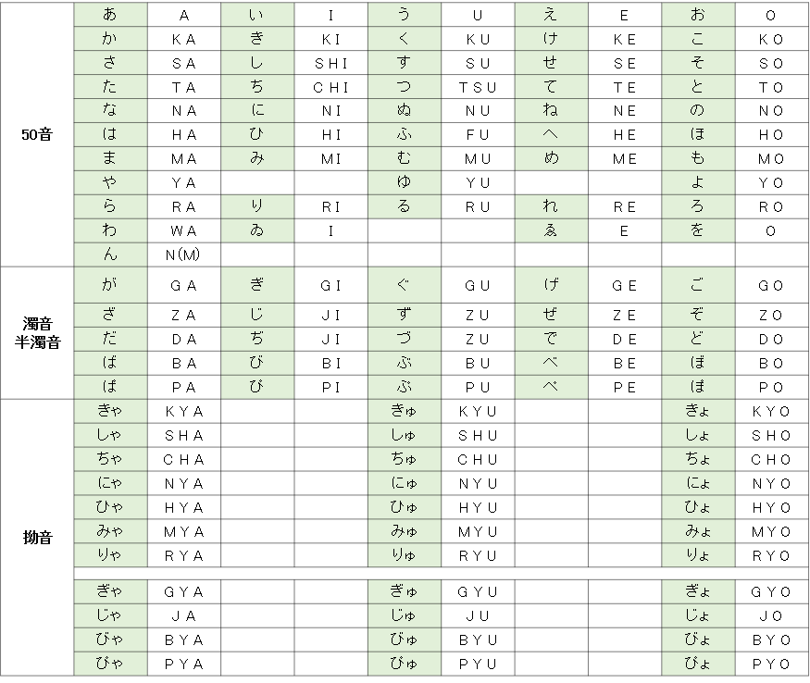

【注意点】
〇撥音
「ん」 は N と表記するが、 B ・ M ・ P の前の 「ん」 は M と記入する。
（例） 難波 （なんば） N A M B A
本間 （ほんま） H O M M A
三瓶 （さんぺい） S A M P E I
〇促音
子音を重ねて表記する。 後ろが C の場合は、子音は重ねず、前に T をおく。
（例） 服部 （はっとり） H A T T O R I
吉川 （きっかわ） K I K K A W A
八丁 （はっちょう） H A T C H O
〇長音
ヘボン式では長音を表記しない。「うう」 は U U ではなく U、「おう」 「おお」 は O U、 O Oではなく O と表記
（例） 大野 （おおの） O N O
河野 （こうの） K O N O
〇ファ行
ファ行は 「F」 を利用する。
（例）ファミリー Ｆａｍｉｌｙ

【注意点】
〇撥音
「ん」 は N と表記するが、 B ・ M ・ P の前の 「ん」 は M と記入する。
（例） 難波 （なんば） N A M B A
本間 （ほんま） H O M M A
三瓶 （さんぺい） S A M P E I
〇促音
子音を重ねて表記する。 後ろが C の場合は、子音は重ねず、前に T をおく。
（例） 服部 （はっとり） H A T T O R I
吉川 （きっかわ） K I K K A W A
八丁 （はっちょう） H A T C H O
〇長音
ヘボン式では長音を表記しない。「うう」 は U U ではなく U、「おう」 「おお」 は O U、 O Oではなく O と表記
（例） 大野 （おおの） O N O
河野 （こうの） K O N O
〇ファ行
ファ行は 「F」 を利用する。
（例）ファミリー Ｆａｍｉｌｙ

